2026-02-20（感応有）
規制番号 名称 |  |  |  |  | 02-0190 |  | 子規句碑前 |  |  |  | (UD-TTR) |  | 運 用 開始日時 |  | 2026-02-20 |  |  |  | 製造番号 |  | K0000004
 |  |  |  |  |  |  |  |  |  |  |  |  |  |  |  |  |  |  | 製造年月 |  | 2025-12-01
管制番号 名称 |  |  |  |  | 20190 |  | 子規句碑前 |  |  |  | 1012号「版6」 |  |  |  | 1:20:00 |  |  | ～
 |  |  |  |  |  |  |  |  |  |  |  |  |  |  |  |  |  |  | メーカー |  | 日本信号 |  |  | Int№： | 846
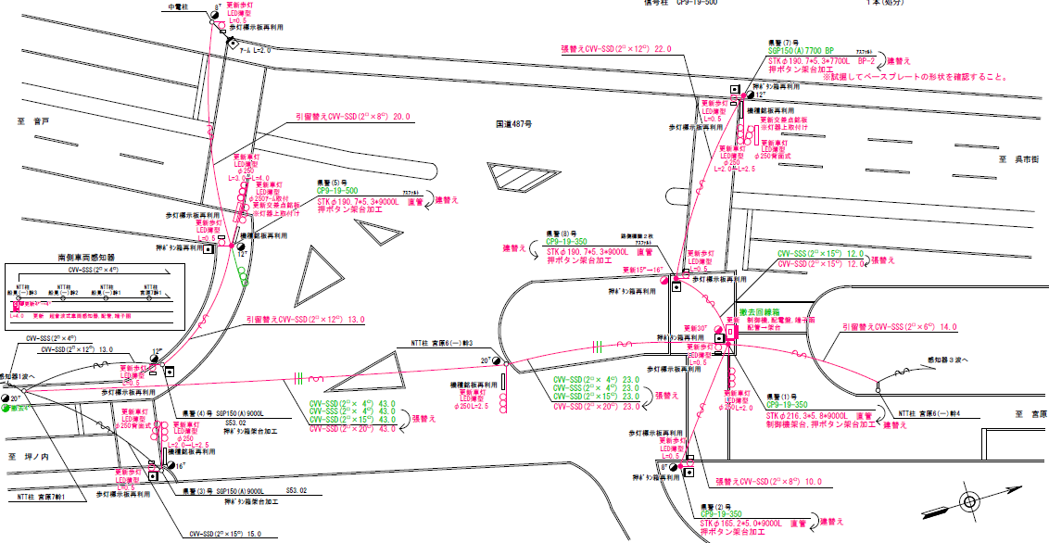
感知有り時

76.9m
92.9m
71.2m

付加機能
リコール１機能
ステータス機能
S3:閃光
 |  |  |  |  |  |  |  |  |  |  |  |  |  |  |  |  |  |  |  |  |  |  |  | 50 | 13.888888889 | 71.2 | 5.1
 |  |  |  |  |  |  |  |  |  |  |  |  |  |  |  |  |  |  |  |  |  |  |  | 40 | 11.111111111 | 76.9 | 6.9
 |  |  |  |  |  |  |  |  |  |  |  |  |  |  |  |  |  |  |  |  |  |  |  | 30 | 8.3333333333 | 92.9 | 11.1
ステップ番号 |  |  |  | 1 | 2 | 3 | 4 | 5 | 6 | 7 | 8 | 9 | 10 | 11 | 12 | 13 | 14 | 15 | 16 | 17 | 18 | 19 | 20
ステップ名称 |  |  |  | 1 G | 1 Y | 1 R | 2 G | 2 Y | 2 R | 3 G | 3 Y | 3 R | 4PG | 4PW | 4PR
流 動 図
1
1
2
3
17.3m
7.5m
8.3m
20.8m
EC6680S+34001001
EC6680S-26329
PD1220A V4.03
１Ｐ |  | [ 1P ]
１ |  | [ 1V ]
２ |  | [ 2V ]
３ |  | [ 3V ]

ＰＵ |  |  |  | 109 |  |  | 109 |  |  | 109 |  |  | 109
ＰＬ | ( | 77秒 | ) | 8 | 3 | 5 | 7 | 3 | 5 | 7 | 3 | 4 | 21 | 7 | 4 |  |  |  |  |  |  |  |  | 100 | 85
保安秒時 | ( | 140秒 | ) | 39 | 3 | 5 | 14 | 3 | 5 | 32 | 3 | 4 | 21 | 7 | 4 |  |  |  |  |  |  |  |  | 140 | 120
最長時間（秒） |  |  |  | 110 | 10 | 10 | 110 | 10 | 10 | 110 | 10 | 10 | 110 | 110 | 10
最短時間（秒） |  |  |  | 6 | 0.95 | 0.95 | 0.95 | 0.95 | 0.95 | 0.95 | 0.95 | 0.95 | 6 | 0.95 | 0.95
ＡＢ連動出力

2026-02-20（感応無）
規制番号 名称 |  |  |  |  | 02-0190 |  | 子規句碑前 |  |  |  | (UD-TTR) |  | 運 用 開始日時 |  | 2026-02-20 |  |  |  | 製造番号 |  | K0000004
 |  |  |  |  |  |  |  |  |  |  |  |  |  |  |  |  |  |  | 製造年月 |  | 2025-12-01
管制番号 名称 |  |  |  |  | 20190 |  | 子規句碑前 |  |  |  | 1012号「版6」 |  |  |  | 1:20:00 |  |  | ～
 |  |  |  |  |  |  |  |  |  |  |  |  |  |  |  |  |  |  | メーカー |  | 日本信号 |  |  | Int№： | 846
感知無し時

76.9m
92.9m
71.2m

付加機能
リコール１機能
ステータス機能
S3:閃光

ステップ番号 |  |  |  | 1 | 2 | 3 | 4 | 5 | 6 | 7 | 8 | 9 | 10 | 11 | 12 | 13 | 14 | 15 | 16 | 17 | 18 | 19 | 20
ステップ名称 |  |  |  | 1 G | 1 Y | 1 R | 2 G | 2 Y | 2 R | 3 G | 3 Y | 3 R | 4PG | 4PW | 4PR
流 動 図
1
1
2
3
EC6680S+34001001
EC6680S-26329
PD1220A V4.03
１Ｐ |  | [ 1P ]
１ |  | [ 1V ]
２ |  | [ 2V ]
３ |  | [ 3V ]

ＰＵ |  |  |  | 109 |  |  | 109 |  |  | 109 |  |  | 109
ＰＬ | ( | 77秒 | ) | 8 | 3 | 5 | 7 | 3 | 5 | 7 | 3 | 4 | 21 | 7 | 4 |  |  |  |  |  |  |  |  | 120 | 102
保安秒時 | ( | 140秒 | ) | 39 | 3 | 5 | 14 | 3 | 5 | 32 | 3 | 4 | 21 | 7 | 4 |  |  |  |  |  |  |  |  | 140 | 120
最長時間（秒） |  |  |  | 110 | 10 | 10 | 110 | 10 | 10 | 110 | 10 | 10 | 110 | 110 | 10
最短時間（秒） |  |  |  | 6 | 0.95 | 0.95 | 0.95 | 0.95 | 0.95 | 0.95 | 0.95 | 0.95 | 6 | 0.95 | 0.95
ＡＢ連動出力

2018_03_26(感応有)
規制番号 名称 |  |  |  |  | 2-0190 |  | 子規句碑前 |  |  |  |  |  | 運 用 |  | 2018-03-26 |  |  |  | 製造番号 |  | 2C0748
管制番号 名称 |  |  |  |  | 20190 |  | 子規句碑前 |  |  |  | （Ｕ型） |  | 開始日時 |  | 9:00:00 |  |  |  | 製造年月 |  | 平成14年 9月
感知有り時

至 警固屋
至 本通り１丁目

 |  |  |  | 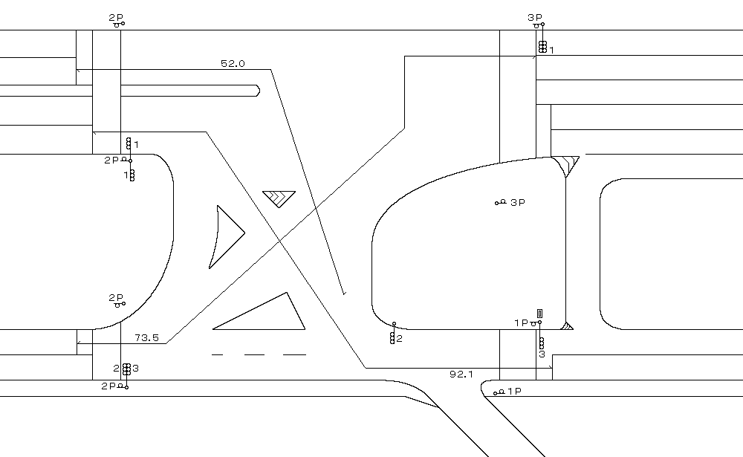
付加機能
リコール１機能
ステータス機能
S3:閃光
その他
シリアル／パス端子

ステップ番号 |  |  |  | 1 | 2 | 3 | 4 | 5* | 6 | 7 | 8* | 9 | 10 | 11* | 12 | 13 | 14* | 15 | 16 | 17 | 18 | 19 | 20
ステップ名称 |  |  |  | 1PG | 1PW | 1 G | 1 Y | 1 R | 2 G | 2 Y | 2 R | 3 G | 3 Y | 3 R | 4PG | 4PW | 4PR
流 動 図
1
1
3
2
16.1m
7.2m
7.6m
20.2m
１Ｐ |  | [ 1P ]
１ |  | [ 1V ]
２Ｐ |  | [ 2P ]
２ |  | [ 2V ]
３Ｐ |  | [ 3P ]
３ |  | [ 3V ]

ＰＵ |  |  |  | 109 |  |  |  |  | 109 |  |  | 109 |  |  | 109 |  |  | スプリット数： |  | 4
ＰＬ | ( | 84秒 | ) | 8 | 5 | 2 | 3 | 5 | 7 | 3 | 4 | 7 | 3 | 5 | 21 | 7 | 4 |  |  |  |  |  |  | 100 | 85
保安秒時 | ( | 140秒 | ) | 33 | 5 | 2 | 3 | 5 | 13 | 3 | 4 | 32 | 3 | 5 | 21 | 7 | 4 |  |  |  |  |  |  | 140 | 120
最長時間（秒） |  |  |  | 110 | 110 | 110 | 10 | 10 | 110 | 10 | 10 | 110 | 10 | 10 | 110 | 110 | 10
最短時間（秒） |  |  |  | 6 | 0.95 | 0.95 | 0.95 | 0.95 | 0.95 | 0.95 | 0.95 | 0.95 | 0.95 | 0.95 | 6 | 0.95 | 0.95
ＡＢ連動出力 |  |  |  | A | B | B | B | B | B | B | B | B | A | A | A | A | A

2018_03_26(感応無)
規制番号 名称 |  |  |  |  | 2-0190 |  | 子規句碑前 |  |  |  |  |  | 運 用 |  | 2018-03-26 |  |  |  | 製造番号 |  | 2C0748
管制番号 名称 |  |  |  |  | 20190 |  | 子規句碑前 |  |  |  | （Ｕ型） |  | 開始日時 |  | 9:00:00 |  |  |  | 製造年月 |  | 平成14年 9月
感知無し時

至 警固屋
至 本通り１丁目

付加機能
リコール１機能
ステータス機能
S3:閃光
その他
シリアル／パス端子

ステップ番号 |  |  |  | 1 | 2 | 3 | 4 | 5* | 6 | 7 | 8* | 9 | 10 | 11* | 12 | 13 | 14* | 15 | 16 | 17 | 18 | 19 | 20
ステップ名称 |  |  |  | 1PG | 1PW | 1 G | 1 Y | 1 R | 2 G | 2 Y | 2 R | 3 G | 3 Y | 3 R | 4PG | 4PW | 4PR
流 動 図
1
1
3
2
１Ｐ |  | [ 1P ]
１ |  | [ 1V ]
２Ｐ |  | [ 2P ]
２ |  | [ 2V ]
３Ｐ |  | [ 3P ]
３ |  | [ 3V ]

ＰＵ |  |  |  | 109 |  |  |  |  | 109 |  |  | 109 |  |  | 109 |  |  | スプリット数： |  | 4
ＰＬ | ( | 84秒 | ) | 8 | 5 | 2 | 3 | 5 | 7 | 3 | 4 | 7 | 3 | 5 | 21 | 7 | 4
保安秒時 | ( | 140秒 | ) | 33 | 5 | 2 | 3 | 5 | 13 | 3 | 4 | 32 | 3 | 5 | 21 | 7 | 4
最長時間（秒） |  |  |  | 110 | 110 | 110 | 10 | 10 | 110 | 10 | 10 | 110 | 10 | 10 | 110 | 110 | 10
最短時間（秒） |  |  |  | 6 | 0.95 | 0.95 | 0.95 | 0.95 | 0.95 | 0.95 | 0.95 | 0.95 | 0.95 | 0.95 | 6 | 0.95 | 0.95
ＡＢ連動出力 |  |  |  | A | B | B | B | B | B | B | B | B | A | A | A | A | A

2018_03_07(感応有)
規制番号 名称 |  |  |  |  | 2-0190 |  | 子規句碑前 |  |  |  |  |  | 運 用 |  | H.30年03月07日 |  |  |  | 製造番号 |  | 2C0748
管制番号 名称 |  |  |  |  | 20190 |  | 子規句碑前 |  |  |  | （Ｕ型） |  | 開始日時 |  | 23:35:00 |  |  | ～ | 製造年月 |  | 平成14年 9月
感知有り時

至 警固屋
至 本通り１丁目

付加機能
リコール１機能
ステータス機能
S3:閃光
その他
シリアル／パス端子

ステップ番号 |  |  |  | 1 | 2 | 3 | 4 | 5* | 6 | 7 | 8* | 9 | 10 | 11* | 12 | 13 | 14* | 15 | 16 | 17 | 18 | 19 | 20
ステップ名称 |  |  |  | 1PG | 1PW | 1 G | 1 Y | 1 R | 2 G | 2 Y | 2 R | 3 G | 3 Y | 3 R | 4PG | 4PW | 4PR
流 動 図
1
1
2
3
16.1m
7.2m
7.6m
20.2m
１Ｐ |  | [ 1P ]
１ |  | [ 1V ]
２Ｐ |  | [ 2P ]
２ |  | [ 2V ]
３Ｐ |  | [ 3P ]
３ |  | [ 3V ]

ＰＵ |  |  |  | 109 |  |  |  |  | 109 |  |  | 109 |  |  | 109 |  |  | スプリット数： |  | 4
ＰＬ | ( | 84秒 | ) | 8 | 5 | 2 | 3 | 5 | 7 | 3 | 4 | 7 | 3 | 5 | 21 | 7 | 4 |  |  |  |  |  |  | 100 | 85
保安秒時 | ( | 140秒 | ) | 33 | 5 | 2 | 3 | 5 | 33 | 3 | 4 | 12 | 3 | 5 | 21 | 7 | 4 |  |  |  |  |  |  | 140 | 120
最長時間（秒） |  |  |  | 110 | 110 | 110 | 10 | 10 | 110 | 10 | 10 | 110 | 10 | 10 | 110 | 110 | 10
最短時間（秒） |  |  |  | 6 | 0.95 | 0.95 | 0.95 | 0.95 | 0.95 | 0.95 | 0.95 | 0.95 | 0.95 | 0.95 | 6 | 0.95 | 0.95
ＡＢ連動出力 |  |  |  | A | B | B | B | B | B | B | B | B | A | A | A | A | A

2018_03_07(感応無)
規制番号 名称 |  |  |  |  | 2-0190 |  | 子規句碑前 |  |  |  |  |  | 運 用 |  | H.30年03月07日 |  |  |  | 製造番号 |  | 2C0748
管制番号 名称 |  |  |  |  | 20190 |  | 子規句碑前 |  |  |  | （Ｕ型） |  | 開始日時 |  | 23:35:00 |  |  | ～ | 製造年月 |  | 平成14年 9月
感知無し時

至 警固屋
至 本通り１丁目

付加機能
リコール１機能
ステータス機能
S3:閃光
その他
シリアル／パス端子

ステップ番号 |  |  |  | 1 | 2 | 3 | 4 | 5* | 6 | 7 | 8* | 9 | 10 | 11* | 12 | 13 | 14* | 15 | 16 | 17 | 18 | 19 | 20
ステップ名称 |  |  |  | 1PG | 1PW | 1 G | 1 Y | 1 R | 2 G | 2 Y | 2 R | 3 G | 3 Y | 3 R | 4PG | 4PW | 4PR
流 動 図
1
1
2
3
１Ｐ |  | [ 1P ]
１ |  | [ 1V ]
２Ｐ |  | [ 2P ]
２ |  | [ 2V ]
３Ｐ |  | [ 3P ]
３ |  | [ 3V ]

ＰＵ |  |  |  | 109 |  |  |  |  | 109 |  |  | 109 |  |  | 109 |  |  | スプリット数： |  | 4
ＰＬ | ( | 84秒 | ) | 8 | 5 | 2 | 3 | 5 | 7 | 3 | 4 | 7 | 3 | 5 | 21 | 7 | 4
保安秒時 | ( | 140秒 | ) | 33 | 5 | 2 | 3 | 5 | 33 | 3 | 4 | 12 | 3 | 5 | 21 | 7 | 4
最長時間（秒） |  |  |  | 110 | 110 | 110 | 10 | 10 | 110 | 10 | 10 | 110 | 10 | 10 | 110 | 110 | 10
最短時間（秒） |  |  |  | 6 | 0.95 | 0.95 | 0.95 | 0.95 | 0.95 | 0.95 | 0.95 | 0.95 | 0.95 | 0.95 | 6 | 0.95 | 0.95
ＡＢ連動出力 |  |  |  | A | B | B | B | B | B | B | B | B | A | A | A | A | A

20170802設定変更
規制番号 名称 |  |  |  |  | 2-0190 |  | 子規句碑前 |  |  |  |  |  | 運 用 |  | H.14年12月 2日 |  |  |  | 製造番号 |  | 2C0748
管制番号 名称 |  |  |  |  | 250190 |  | 子規句碑前 |  |  |  | （Ⅰ型） |  | 開始日時 |  | 11:12:00 |  |  | ～ | 製造年月 |  | 平成14年 9月
至 警固屋
至 本通り１丁目

50km/h

40km/h
30km/h

ステータス機能
S3:閃光
その他
シリアル／パス端子

ステップ番号 |  |  |  | 1 | 2 | 3 | 4 | 5 | 6 | 7 | 8 | 9 | 10 | 11 | 12 | 13 | 14 | 15 | 16 | 17 | 18 | 19 | 20
ステップ名称 |  |  |  | 1PG | 1PW | 1 G | 1 Y | 1 R | 2 G | 2 Y | 2 R | 3 G | 3 Y | 3 R | 4PG | 4PW | 4PR
流 動 図
8.5m
20.7m
15.6m
１Ｐ |  | [ 1P ]
１ |  | [ 1V ]
２Ｐ |  | [ 2P ]
２ |  | [ 2V ]
３Ｐ |  | [ 3P ]
３ |  | [ 3V ]

最終指定 |  |  |  |  |  |  |  | ○ |  |  | ○ |  |  | ○ |  |  | ○ | スプリット数： |  | 4
可変指定 |  |  |  | ○ |  |  |  |  | ○ |  |  | ○ |  |  | ○
保安秒時 | ( | 120秒 | ) | 27 | 5 | 2 | 3 | 4 | 29 | 3 | 4 | 10 | 3 | 4 | 16 | 6 | 4
最長時間（秒） |  |  |  | 110 | 110 | 110 | 10 | 10 | 110 | 10 | 10 | 110 | 10 | 10 | 110 | 10 | 10
最短時間（秒） |  |  |  | 6 | 0.95 | 0.95 | 0.95 | 0.95 | 6 | 0.95 | 0.95 | 6 | 0.95 | 0.95 | 6 | 0.95 | 0.95
ＡＢ連動出力 |  |  |  | A | B | B | B | B | B | B | B | B | A | A | A | A | A

20190
規制番号 名称 |  |  |  |  | 2-0190 |  | 子規句碑前 |  |  |  |  |  | 運 用 |  | H.14年12月 2日 |  |  |  | 製造番号 |  | 2C0748
管制番号 名称 |  |  |  |  | 250190 |  | 子規句碑前 |  |  |  | （Ⅰ型） |  | 開始日時 |  | 11:12:00 |  |  | ～ | 製造年月 |  | 平成14年 9月
至 警固屋
至 本通り１丁目

50km/h

40km/h
30km/h

ステータス機能
S3:閃光
その他
シリアル／パス端子

ステップ番号 |  |  |  | 1 | 2 | 3 | 4 | 5 | 6 | 7 | 8 | 9 | 10 | 11 | 12 | 13 | 14 | 15 | 16 | 17 | 18 | 19 | 20
ステップ名称 |  |  |  | 1PG | 1PW | 1 G | 1 Y | 1 R | 2 G | 2 Y | 2 R | 3 G | 3 Y | 3 R | 4PG | 4PW | 4PR
流 動 図
8.5m
20.7m
15.6m
１Ｐ |  | [ 1P ]
１ |  | [ 1V ]
２Ｐ |  | [ 2P ]
２ |  | [ 2V ]
３Ｐ |  | [ 3P ]
３ |  | [ 3V ]

最終指定 |  |  |  |  |  |  |  | ○ |  |  | ○ |  |  | ○ |  |  | ○ | スプリット数： |  | 4
可変指定 |  |  |  | ○ |  |  |  |  | ○ |  |  | ○ |  |  | ○
保安秒時 | ( | 120秒 | ) | 27 | 5 | 2 | 3 | 4 | 29 | 3 | 4 | 10 | 3 | 4 | 16 | 6 | 4
最長時間（秒） |  |  |  | 110 | 110 | 110 | 10 | 10 | 110 | 10 | 10 | 110 | 10 | 10 | 110 | 10 | 10
最短時間（秒） |  |  |  | 6 | 0.95 | 0.95 | 0.95 | 0.95 | 6 | 0.95 | 0.95 | 6 | 0.95 | 0.95 | 6 | 0.95 | 0.95
ＡＢ連動出力 |  |  |  | A | B | B | B | B | B | B | B | B | A | A | A | A | A

